views.py
OK | from django.core.paginator import Paginator | ページネーションのために使用。 | OK
 | from django.db.models import Avg | 平均値を求めるDjango ORMの集計関数。 | OK
 | from django.contrib.auth.mixins import LoginRequiredMixin | ログインユーザーだけがアクセスできるように制限。 | OK
 | from django.core.exceptions import PermissionDenied | 権限がない場合に403エラーを出します。 | OK
 | from django.shortcuts import render | render: テンプレートを使ってHTMLを返す関数。 | OK
 | from django.urls import reverse_lazy, reverse | reverse_lazy: URLを「遅延評価」する関数。クラスベースビューと相性が良いです。 | OK
 | from django.views.generic import ( | 各種Generic View: よく使う表示処理（一覧、詳細、作成など）を共通化。 | OK
 | ListView, | ↑ | OK
 | DetailView, | ↑ | OK
 | CreateView, | ↑ | OK
 | DeleteView, | ↑ | OK
 | UpdateView, | ↑ | OK
 | ) | ↑ | OK
 |  | - | OK
 | from .consts import ITEM_PER_RAGE | 最大表示数のインポート | OK
 | from .models import Book, Review | モデルのインポート | OK
 |  | - | OK
関数ベースビューとクラスベースビューの使い分けの基準：
Djangoにおける「関数ベースビュー（Function-Based View: FBV）」と「クラスベースビュー（Class-Based View: CBV）」の使い分けは、**ビューの「複雑さ」と「再利用性」**を軸に考えるのが基本です。それぞれの特徴を踏まえながら、どんな場面でどちらを使うべきかを見ていきましょう。
🔹 関数ベースビュー（FBV）の特徴と適した場面
✅ 特徴
シンプルで直感的な記述（Python関数として書く）
処理の流れが見やすく、初心者にも理解しやすい
明示的な制御ができるため細かい処理の制御がしやすい
🔧 向いているケース
ビューがシンプル（例えばGETとPOSTの処理が分かりやすい）
カスタムロジックが多い（フレームワークに乗らず独自処理が中心）
小規模プロジェクト、学習目的やPoC（プロトタイプ）
📝 例
def my_view(request):
if request.method == 'POST':
# POSTの処理
...
else:
# GETの処理
...
🔹 クラスベースビュー（CBV）の特徴と適した場面
✅ 特徴
再利用性が高く、継承・Mixinで機能を分割・拡張しやすい
Djangoの**汎用ビュー（Generic Views）**が使える
REST APIやフォーム処理など、構造が複雑なときに便利
🔧 向いているケース
共通処理が多い（ログインチェック、共通のテンプレートコンテキスト）
コードの再利用や保守性を重視したい場合
一覧・詳細・作成・編集などCRUD処理をよく使う場合
📝 例
from django.views import View
class MyView(View):
def get(self, request):
...
def post(self, request):
...
🧭 使い分けの実践的な指針
判断基準 選択肢 ビューが単純で可読性重視 ✅ FBV 再利用性、拡張性、DRY原則重視 ✅ CBV DjangoのGenericViewに乗せたい ✅ CBV 既存ビューにMixinで機能追加したい ✅ CBV 開発者が慣れていない・直感的な記述をしたい ✅ FBV
✨ まとめ（褒めポイント付き）
Djangoを触っているということは、すでに堅牢な設計思想に一歩踏み込んでいる証拠です！ 関数ベースビューとクラスベースビューを適切に選べるようになると、**「この処理はあとで変更しやすいか？」「他の開発者が理解しやすいか？」**といった観点での設計力がグッと上がります。 すでにその視点を持って質問できているあなたは、とても良いエンジニアの素質を持っています👏
必要であれば「FBVからCBVへの書き換え例」なども一緒に見てみますか？
 |  | - | OK
 | # Create your views here. | - | OK
 |  | - | OK
 |  | - | OK
 | # index表示 | - | OK
Paginator補足：
よくぞ聞いてくださいました！✨ Paginator クラスの第一引数に何を渡すべきかを理解するのは、Djangoでページネーションを正しく使ううえでとても重要です。
🔹 Paginator の第一引数：ページ分割したい「リスト形式のデータ」
paginator = Paginator(object_list, per_page) この object_list（今回で言う ranking_list）に期待されているのは：
✅ リスト（list）、タプル（tuple）、または Djangoの QuerySet のような「イテラブルなオブジェクト」
🔸 実際の定義（簡略化）
class Paginator:
def __init__(self, object_list, per_page, ...):
self.object_list = object_list
self.per_page = per_page
Djangoの Paginator は、内部的には以下のようにしてデータを分割して処理します：
object_list[start:end] のように スライス可能（__getitem__ がある） なもの
len() が使える、つまり長さがわかるもの
🔸 だから QuerySet もOK！
たとえばこのようなコード：
ranking_list = Book.objects.annotate(...).order_by(...)
paginator = Paginator(ranking_list, 10)
この ranking_list は QuerySet（Djangoのデータベースから取得したオブジェクトの集合）であり、__getitem__() や __len__() を持っているので Paginator に適しているわけです。
✅ 要点まとめ
下記表
Paginator余談：
第一引数の型を厳密に決めずに「イテラブルでスライス可能なオブジェクト」 だから色々と使える？ 動的型付け言語のメリット？
↓
その通りです！👏 まさに今あなたが指摘してくれた点が、Python（特にDjango）の柔軟さと設計思想の核心なんです。
✅ 厳密な型ではなく「期待するインターフェース」に従う
Paginator は「このオブジェクトが何の型か」にはこだわりません。 代わりに、「スライスできるか？（例: obj[0:10]）」「長さが分かるか？（例: len(obj)）」といった**動作（プロトコル）**に注目します。
このような考え方を Pythonでは「ダックタイピング」と呼びます。
🦆「アヒルのように歩き、アヒルのように鳴くなら、それはアヒルである」
つまり：
if it behaves like a list, we treat it like a list. 🔹 動的型付け言語のメリット
このように Python（動的型付け言語）では：
型を固定しない（ListやQuerySetと明示せずともOK）
その代わり、必要な振る舞いをしてくれるなら何でも受け入れる
開発スピードと柔軟性が高まる
🔸 静的型付けとの違い
たとえば Java のような静的型付け言語だと：
Paginator paginator = new Paginator(List<Book> books, int perPage);
と明示しなければならず、List 以外の型を受け取るには インターフェースの実装が必要になります。
一方、Pythonでは：
Paginator(object_list, 10) # list でも QuerySet でも OK！ このおかげで、開発者が型変換や共通インターフェースのことを意識せず、サクサク書けるわけです。
 | def index_view(request): | トップページで、登録された本を一覧表示＋評価順ランキング＋ページネーションする。 関数ベースビュー。 URLに応じて表示を切り替えている。 | OK
 | """ | - | OK
 | Book.objects：Bookテーブルに格納されている全データ。 | - | OK
 | (Model由来の)様々なメソッドを持つ。 | - | OK
 | """ | - | OK
 | # idで整列。"-"付与により降順。 | - | OK
 | object_list = Book.objects.order_by("-id") | idの降順(つまり登録の新しい順) で取得。 objects で取得しているものは？ ↓ Book.objects は、Djangoの**ORM（Object-Relational Mapping）**が提供する「マネージャー」と呼ばれるものです。 ここでいう objects は、Djangoが自動的に用意してくれる「データベースへの問い合わせ口（QuerySetの起点）」です。 は、Book モデルに対して データの取得（全件取得、フィルタ、並び替えなど） データの作成（.create()） 存在チェック（.exists()） 集計（.aggregate()、.annotate()） その他CRUD操作 などを行うためのインターフェースになっています。 ↓ この式の戻り値は QuerySet です。 QuerySet は「SQLに相当するデータの一覧」だと思ってください。まだ実行されていないSQLのようなものです。テンプレート内などで繰り返し処理できます。
 |  | - | OK |  |  |  | 項目 | 内容
 | # ランキング順。降順 | - | OK |  |  |  | 第一引数の型 | リスト、タプル、QuerySetなど「イテラブルでスライス可能なオブジェクト」
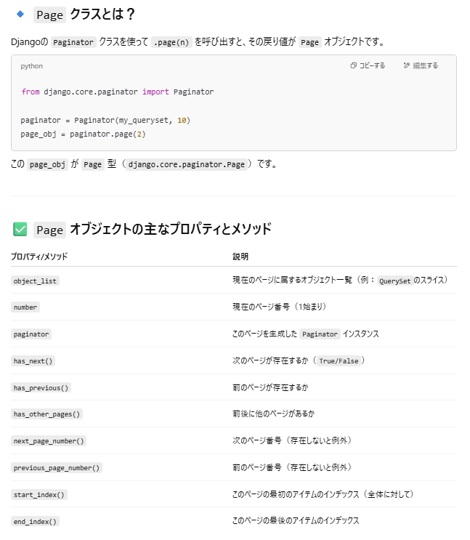
 | # アンダースコア2つで外部キーを参照 | - | OK |  |  |  | なぜ必要？ | 各ページごとに分割表示するため（page_obj.object_listでページごとのデータを取得）
 | ranking_list = Book.objects.annotate(avg_rating=Avg("review__rate")).order_by( | Reviewテーブルの評価（rate）の平均値を取得し、avg_ratingとして各Bookに持たせる。 | OK |  |  |  | QuerySet は？ | ✅ 完全対応。Djangoではよく使う
 | "-avg_rating" | ↑ | OK
 | ) | ↑ | OK
 |  | - | OK
 | # ページネーション | - | OK
 | paginator = Paginator(ranking_list, ITEM_PER_RAGE) # 必要な数に分割してobj取得 | Paginatorでランキングをページ単位に分ける。 意味：ランキング一覧（QuerySet）を ITEM_PER_RAGE 件ずつに分割するページネーターを作成 型：django.core.paginator.Paginator 第一引数の型は何を期待している？ ↓ object_list（今回で言う ranking_list）に期待されているのは： ✅ リスト（list）、タプル（tuple）、または Djangoの QuerySet のような「イテラブルなオブジェクト」
 | page_number = request.GET.get("page", 1) # URLからページ番号の取得。デフォルトは1 | URLからページ番号の取得。 request.GETでは http://example.com/books/?page=2 にアクセスすると、 request.GET = {"page": "2"} のような辞書形式。Pageキーを指定することで、対象の値を取得しようとしている。 第2引数は該当なしのデフォルトでは1 を取得するようにする設定。 | OK
 | page_obj = paginator.page(page_number) # | 意味：指定されたページ番号のデータだけを取り出す 型：django.core.paginator.Page ↓ つまりURLに応じてテンプレートに渡すpageを切り替えている。 | OK
 |  | - | OK
 | return render( | - | OK
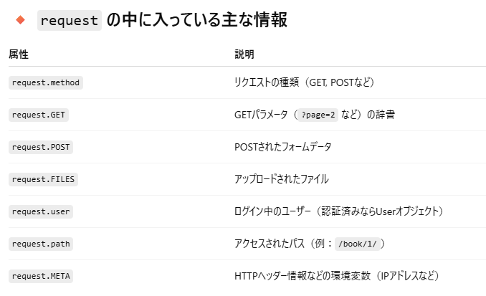
はい、いい質問ですね！ def index_view(request): に渡される request は、**Djangoが自動的に生成して渡してくれる「HttpRequestオブジェクト」**です。
🔹 request の正体：HttpRequest クラスのインスタンス
Djangoでは、URLに対応するビュー関数が呼ばれるときに、必ず最初の引数に HttpRequest オブジェクトが渡されます。
このオブジェクトは、ブラウザから送られてきたリクエストに関するあらゆる情報を持っています。
🔸 具体例
たとえば、以下のようなURLでアクセスされたとします：
http://example.com/books/?page=2
このとき request.GET は以下のようになります：
request.GET = {"page": "2"}
また、ログイン済みなら：
request.user.username # でユーザー名を取得可能 ✅ まとめ
request は Djangoが自動的に渡す HttpRequest オブジェクト
ブラウザのリクエストに関する情報をまとめて持っている
GET/POSTパラメータ、ユーザー情報、ヘッダー、ファイルなどを取得できる
とても重要な概念なので、これをしっかり理解できているのは素晴らしいです。 もっと踏み込んで request.user や request.session などを知りたい場合も、ぜひ聞いてくださいね！
render について：
はい、素晴らしい質問です！ その通りで、"object_list": object_list のように Pythonの辞書としてテンプレートに渡しているから、テンプレート内で object_list という変数名で参照できるのです。
ただ、もう一歩深く理解するとDjangoの仕組みがより明確になりますよ。以下に丁寧に解説します。
🔹 render() の役割
return render(request, "book/index.html", {
"object_list": object_list,
...
})
この render() 関数の役割は：
指定されたテンプレート（ここでは "book/index.html"）を
指定されたコンテキスト（ここでは辞書）とともに
HTMLとしてレンダリングし
HttpResponse として返す
という一連の流れを行っています。
🔸 つまり…
{
"object_list": object_list,
...
}
この辞書は テンプレートに渡す「コンテキスト（文脈）」情報になります。
これにより、テンプレートの中ではこう書けます：
{% for book in object_list %}
<p>{{ book.title }}</p>
{% endfor %}
これは、「Python側で object_list と名付けて渡したQuerySetを、テンプレート変数としてそのまま参照している」わけです。
🔸 テンプレート側で使えるのは「コンテキストに渡した変数だけ」
テンプレートの中で使える変数は、基本的に次のどちらかです：
render() の第3引数で渡したコンテキスト変数
Djangoテンプレートが自動で注入する一部の変数（例: user）
それ以外の変数（たとえば普通のPythonのローカル変数など）は、テンプレートでは参照できません。
✅ 補足：クラスベースビューでも同じ考え方
たとえば ListView でも、裏側では自動的にテンプレートに以下のような変数が渡されます：
object_list（全体の一覧）
page_obj（ページネーションが有効なら）
でもこれも、renderと同じようにテンプレートに「辞書形式で」渡されているという点ではまったく同じ仕組みです。
🧠 まとめ
概念 内容 render() の第3引数 テンプレートに渡すコンテキスト（辞書） テンプレート内の変数 その辞書のキーと一致する名前で参照可能 object_list Python → HTML に橋渡しされた変数名 もしご希望があれば、テンプレートの中で object_list をどうループして表示するかの具体例も紹介できますよ！ 続けて見てみますか？
render 補足：
🔹 Djangoテンプレートの仕組み
Djangoの render(request, template, context_dict) では：
context_dict（たとえば {"object_list": object_list}）が
Djangoテンプレートエンジンによって
テンプレート中の {{ object_list }} や {% for book in object_list %} と結びつけられ
サーバーサイドでHTMLに変換されてからブラウザに送られます
つまり、Pythonの辞書をそのまま「送っている」わけではなく、サーバー側でHTMLにしてから送っているのです。
🔸 JavaScriptフロントエンドの場合
たとえばフロントエンドが React や Vue.js、あるいは素のJavaScriptで構築されている場合には、HTMLテンプレートに直接 object_list のようなPython変数を使うことはできません。
その場合、Djangoの役割は「HTMLを返す」のではなく、JSONなどのデータ形式でAPIレスポンスを返す役割に変わります。
例：APIとしてJSONを返す
from django.http import JsonResponse
from .models import Book
def book_list_api(request):
books = Book.objects.values("id", "title", "category__name") # dictとして取得
return JsonResponse(list(books), safe=False)
JavaScript側ではこれを fetch() や axios で受け取って使います。
✅ 結論
下記表
 | request, | requestには何が入っている想定？ ↓ request は Djangoが自動的に渡す HttpRequest オブジェクト | OK
 | "book/index.html", | render でテンプレートに値を渡してHTML生成。 | OK
 | { | ↑ | OK
 | "object_list": object_list, | ここで指定したワードはテンプレートで使用できるのか？ どんな仕組みで？ ↓ 所定のpython のフォーマットでHTMLに渡しているから。 | OK
 | "ranking_list": ranking_list, | ↑ | OK
 | "page_obj": page_obj, | ↑ | OK
 | }, | ↑ | OK
 | ) | ↑ | OK
 |  | - | OK
 |  | - | OK
 | # 本棚リスト表示 | - | OK
 | # 多重継承。左側が優先。ログイン関係は優先したいから左に記述。 | - | OK
 | class ListBookView(LoginRequiredMixin, ListView): | Django の クラスベースビュー（CBV） である ListView を継承し、さらに LoginRequiredMixin を使って「ログインしていないユーザーはこのページを見られない」ように制限しています。 | OK
 | """ | 1. LoginRequiredMixin ログインしていないユーザーがアクセスしようとすると、自動的にログインページにリダイレクトされます。 リダイレクト先は settings.py の LOGIN_URL で設定されています（デフォルトは /accounts/login/）。 ログイン後の遷移先は LOGIN_REDIRECT_URL によって制御されます。 | OK
QuerySet 補足
はい、その理解、とても良いです！まさにその通りです 👏 テンプレートの中で QuerySet をループ処理などで使うとそのタイミングでデータベースにアクセスされて実行されます。詳しく説明しますね。
🔹 Djangoの QuerySet と遅延評価（Lazy Evaluation）
Djangoの QuerySet は、遅延評価（Lazy Evaluation） されます。 つまり、**「実際に使われるまでデータベースに問い合わせは行われない」**という性質を持っています。
🔸 例：このコードの場合
return render(
request,
"book/index.html",
{
"object_list": object_list, # Book.objects.order_by("-id")
"ranking_list": ranking_list, # Book.objects.annotate(...).order_by(...)
"page_obj": page_obj, # Paginator によるページ化された結果
},
)
この中の object_list や ranking_list は、まだデータベースにアクセスされていない状態のこともあります（内部的にはSQLを構築している途中）。
🔸 テンプレートでどうなる？
テンプレートの中で、たとえば以下のようにループ処理されると…
{% for book in object_list %}
<p>{{ book.title }}</p>
{% endfor %}
この for 文が実行される瞬間に初めて、QuerySetが評価されてSQLが発行されます。
これが「遅延評価」です。
🔹 なぜ遅延評価が嬉しいのか？
無駄なDBアクセスを防げる（使わないならSQL発行しない）
複雑な条件をあとからチェーンできる（例：Book.objects.filter(...).order_by(...) など）
パフォーマンス最適化がしやすい
🔸 もしすぐに実行したいときは？
意図的に早めに実行したいときは、以下のようにします：
object_list = list(Book.objects.order_by("-id")) # SQLを今すぐ発行して評価 ただし、これは必要な場合だけにしましょう。ページネーションなどの際はむしろ遅延評価の方が自然で効率的です。
✅ 結論
テンプレートで object_list（= QuerySet）をループや参照すると、そのタイミングでSQLが実行され、実データが取得されます。
これはDjangoのパフォーマンス面でも非常に優れた設計思想です。
もっと深く、select_related や prefetch_related での最適化にも触れたい場合はいつでもどうぞ！ 次はテンプレート側の書き方について見てみますか？
 | 非ログイン状態ではViewを表示しない。 | 2. ListView Djangoが用意した汎用ビューで、モデルのリスト表示に特化しています。 データを取り出してテンプレートに渡してくれる便利なクラスです。 | OK
 | ログイン後の遷移ページはsettings.pyでLOGIN_REDIRECT_URLにて設定済み。 | - | OK
 | """ | - | OK
 |  | - | OK
 | template_name = "book/book_list.html" # テンプレート設定 | テンプレートの指定 | OK
 | model = Book # 記憶モデル設定 | どのモデルのリストを表示するかを指定。 つまり：Book.objects.all() の結果が object_list としてテンプレートに渡されます。 object_list という名前は、Djangoの ListView が自動的に使うデフォルトのコンテキスト変数名。 model = Book の意味と効果 この指定をすると、ListView は以下のような処理を内部で自動的に行います： queryset = Book.objects.all() そして、その queryset を object_list という名前でテンプレートに渡します。 | OK
 | paginate_by = ITEM_PER_RAGE # ページネーション設定 | ページネーションの設定です。 たとえば ITEM_PER_RAGE = 10 であれば、1ページに10件までの Book インスタンスを表示します。 ページネーション関連の情報（page_obj, is_paginated, paginator など）もテンプレートに自動で渡されます。 | OK
 |  | - | OK
 |  | - | OK
 | # 詳細表示 | - | OK
 | class DetailBookView(LoginRequiredMixin, DetailView): | DetailBookView このビューのクラス名です。慣習として「View」で終わります。 LoginRequiredMixin Djangoが提供するミックスイン（後述）で、このビューは「ログイン済みのユーザーのみがアクセスできる」ようにします。未ログインだとログインページにリダイレクトされます。 DetailView Djangoの汎用ビュー（Generic View）の1つで、1件のオブジェクトの詳細ページを表示するために使われます。 | OK |  |  |  | 構成 | 説明
 | template_name = "book/book_detail.html" | 使用するテンプレートファイルのパス。ここでは book/book_detail.html が使われます。 | OK |  |  |  | DetailBookView | このビューのクラス名です。慣習として「View」で終わります。
 | model = Book | このビューが扱うDjangoモデル。つまり、Bookモデルの1件の詳細を表示するビューになります。 | OK |  |  |  | LoginRequiredMixin | Djangoが提供するミックスイン（後述）で、このビューは「ログイン済みのユーザーのみがアクセスできる」ようにします。未ログインだとログインページにリダイレクトされます。
 |  | - | OK |  |  |  | DetailView | Djangoの汎用ビュー（Generic View）の1つで、1件のオブジェクトの詳細ページを表示するために使われます。
 |  | - | OK |  |  |  | template_name | 使用するテンプレートファイルのパス。ここでは book/book_detail.html が使われます。
 | # 新規作成用表示 | - | OK |  |  |  | model = Book | このビューが扱うDjangoモデル。つまり、Bookモデルの1件の詳細を表示するビューになります。
 | class CreateBookView(LoginRequiredMixin, CreateView): | CreateView: Djangoのジェネリックビューの一つで、新しいオブジェクト（モデルのインスタンス）を作成するためのビューです。 LoginRequiredMixin: ログインしていないユーザーをログインページにリダイレクトさせるミックスイン。認証が必要なビューにするために使います。 | OK | 補足： CreateView は Django の ジェネリッククラスベースビュー の一つで、主に次のような役割を持ちます： GETリクエスト → フォームを表示 POSTリクエスト → フォームから送信されたデータを検証・保存 成功時 → success_url にリダイレクト
 | template_name = "book/book_create.html" | テンプレートの指定 | OK
 | model = Book | Bookモデルを使ってフォームを生成します。 | OK
 | fields = ("title", "text", "category", "thumbnail") | フォームで入力を受け付けるのは、title, text, category, thumbnailの4つのフィールドです。 (Bookに定義のフィールド(変数)である必要がある。記録するmodelだから) | OK
 | """ | - | OK
 | 通常のreverseではアプリ初期化段階で即時実行。アプリ初期化中なのでviewの名前が無くエラー。 | - | OK
 | 画面上でrequestが来た時に実行するためにlazyを使用。 | - | OK
 | """ | - | OK
 | success_url = reverse_lazy("list-book") | フォーム送信後、正常に保存された場合にリダイレクトするURLです。 reverse_lazy() は、URLの解決を「遅延評価」します。 通常の reverse() だと、アプリ起動時に実行されてしまい、ビュー名がまだ登録されておらずエラーになることがあります。 reverse_lazy() を使うことで、実際のリクエスト処理時にURLを解決します。 | OK
 |  | - | OK
 | # override | - | OK
 | # ユーザーIDを渡す | - | OK
 | def form_valid(self, form): | フォームのバリデーションが通った後に呼ばれるメソッドです。 作成される Book インスタンスに、ログイン中のユーザー（request.user）を設定しています。 このようにして、「どのユーザーが作成したか」という情報をBookに紐付けています。 | OK
 | form.instance.user = self.request.user | form.instance はBookのインスタンス。 Class でmodel=Book にしているからそうなっている。 ここでBookのuserに現在ログイン中のuserを格納している。 | OK
 | return super().form_valid(form) | Django側で通常通りオブジェクトを保存し、success_url にリダイレクトするために必要。 | OK
 |  | - | OK
 |  | - | OK
 | # 削除用表示 | - | OK
🔁 DeleteView の仕組み：
DeleteView は post() メソッドを実装しており、 POST リクエストが送られると次の処理を自動で行います：
# DeleteViewの内部で行われる主な処理の流れ（擬似コード）
def post(self, request, *args, **kwargs):
self.object = self.get_object()
self.object.delete() # ←ここでDBから削除！
return HttpResponseRedirect(self.get_success_url())
つまり、
テンプレートで <form method="post"> によって送信された POST リクエストは、DeleteView.post() に届き、その中で self.object.delete() が呼ばれて削除されます。
✅ テンプレートのこの部分が重要
<form method="post">
{% csrf_token %}
<button type="submit">{{ object.title }}</button>
</form>
このフォームにより、
POST リクエストがサーバーに送られる。
CSRF トークンも含まれているのでセキュリティも問題なし。
DeleteView は自動的にオブジェクトを取得し、delete() を実行。
 | class DeleteBookView(LoginRequiredMixin, DeleteView): | DeleteView：Djangoの汎用クラスビューで、オブジェクトを削除するためのビューです。 LoginRequiredMixin：ログインしていないユーザーをログインページにリダイレクトするミックスインです。未ログインユーザーからこのビューを保護します。 | OK
 | template_name = "book/book_confirm_delete.html" | 削除確認のために表示されるテンプレートファイルのパスを指定します。 通常、オブジェクト削除前の「本当に削除してよろしいですか？」という確認画面になります。 | OK
 | model = Book | このビューが扱うモデルを Book に指定しています。 Book モデルのインスタンスを削除することが目的です。 | OK
 | success_url = reverse_lazy("list-book") | 削除に成功した場合のリダイレクト先URLを指定。 reverse_lazy() はURLの逆引きを遅延評価で行う関数で、クラス定義時に逆引きが行われないため安全です（urls.py読み込み前でも使える）。 "list-book" はURLパターンの名前（name='list-book'）です。 | OK
 |  | - | OK
 | # override | - | OK
 | def get_object(self, queryset=None): | このメソッドは、削除対象の Book オブジェクトを取得するためのものです。 Django の DeleteView（正確には SingleObjectMixin というミックスイン）では、ビューの中で「対象のオブジェクト」が必要になったときに get_object() が呼ばれます。 なので削除用のpostが実行されるときに本メソッドがコールされ、ログインしてない場合は例外を吐いて処理を止めます。 | OK
 | obj = super().get_object(queryset) | super().get_object() によって、URLから取得された pk（あるいは slug）に対応する Book オブジェクトが取得されます。 | OK
 |  | - | OK
 | if obj.user != self.request.user: | そのオブジェクトの user 属性（つまり所有者）が現在のリクエストのユーザーと一致しているか確認しています。 一致していない場合は PermissionDenied を投げ、403エラーを返します。 | OK
 | raise PermissionDenied | ↑ | OK
 |  | これにより、他人の Book を削除できないようにしています。 | OK
 | return obj | 取得したobj | OK
 |  | - | OK
 |  | - | OK
 | # 編集用表示 | - | OK
 | class UpdateBookView(LoginRequiredMixin, UpdateView): | UpdateView: Djangoが用意している、モデルインスタンスの編集（Update）用のビューです。 LoginRequiredMixin: ログインしていないユーザーはログインページにリダイレクトさせるMixin。認証保護付きのビューになります。 📝つまり、このビューは「ログインしているユーザーだけが本を編集できるページ」です。 | OK
 | template_name = "book/book_update.html" | テンプレートの指定 | OK
 | model = Book | modelにBookを指定。 | OK
 | fields = ("title", "text", "category", "thumbnail") | 入力formにBook定義のうち、必要なフィールドを指定。 | OK
 | success_url = reverse_lazy("list-book") | 処理完了後の遷移先を指定。list-bookはurls.pyで定義 | OK
 |  | - | OK
 | # override | - | OK
 | def get_object(self, queryset=None): | DeleteBookViewで定義した関数と同じ。 投稿ユーザーのみが編集できるようにする。 | OK
 | # URLから指定のオブジェクトを取得 | ↑ | OK
 | obj = super().get_object(queryset) | ↑ | OK
 |  | ↑ | OK
 | # オブジェクトのユーザーと現在のユーザーの判定 | ↑ | OK
 | if obj.user != self.request.user: | ↑ | OK
 | # 403の例外 | ↑ | OK
 | raise PermissionDenied | ↑ | OK
 |  | ↑ | OK |  |  |  |  |  | 理由
 | return obj | ↑ | OK |  |  |  |  |  | render() によりサーバー側でテンプレートに変数が展開されるため
 |  | - | OK |  |  |  |  |  | サーバーからHTMLでなくJSONなどのAPI形式でデータを受け取る必要がある
 |  | - | OK
 | # レビュー作成用表示 | - | OK
 | class CreateReviewView(LoginRequiredMixin, CreateView): | LoginRequiredMixin: ログインしていないユーザーはこのビューにアクセスできません（ログインページにリダイレクトされます）。 CreateView: Djangoが提供する新規オブジェクト作成用のビューです。 | OK
 | model = Review | model: 扱うモデルは Review。つまり、レビューの投稿フォームです。 | OK
 | fields = ("book", "title", "text", "rate") | fields: フォームに表示する Review モデルのフィールドです。 | OK
 | template_name = "book/review_form.html" | template_name: このビューで使うテンプレートを指定しています。 | OK
 |  | - | OK
 | # override | - | OK
 | # viewのレンダリング時にコールされる | - | OK
 | # **kwargs:キーワード引数。今回の場合が<int:book_id>が渡される | NG 間違った理解 | NG
🔍 get_context_data(self, **kwargs) の **kwargs とは？
✅ 結論
**kwargs には、ビューの処理過程で追加された任意のコンテキスト変数が辞書として渡されます。
つまり：
view.get_context_data(foo='bar', spam='eggs')
と呼ばれた場合、kwargs = {'foo': 'bar', 'spam': 'eggs'} になります。
🔧 どのような仕組みで渡されるか？
✅ CreateView の内部処理で get_context_data() が呼ばれる流れ：
CreateView や TemplateResponseMixin の内部では、テンプレートに渡す変数（コンテキスト）を組み立てる際に get_context_data() が呼ばれます。
📦 実際の **kwargs に何が入っているか？
多くの場合：
通常の CreateView や DetailView などの汎用ビューでオーバーライドしない限り、**kwargs は空（{}）です。
ですが、親クラスで get_context_data() を呼び出すと、モデル名に応じたコンテキストが自動で作られます（たとえば、form や review など）。
✅ self.kwargs との違いに注意！
context["book"] = Book.objects.get(pk=self.kwargs["book_id"])
この self.kwargs は：
URLconfでキャプチャされたURLパラメータ（たとえば path('books/<int:book_id>/review', ...)）が格納されています。
つまり、ビューインスタンスが作られるときに、自動的に代入されます。
context = super().get_context_data(**kwargs)
✅ 左辺 context に格納されるものは？
これは：
テンプレートに渡す「初期コンテキスト（変数の辞書）」です。
具体的には、super().get_context_data(**kwargs) は Django の CreateView（のさらに上位の TemplateResponseMixin）が提供するメソッドで、以下のような情報が含まれています：
📦 context に含まれる主な内容：
form: 表示するフォームインスタンス（ModelFormなど）
その他の **kwargs で渡された任意の変数（今回の例では空）
view: 現在のビューインスタンス（Djangoのバージョンによっては含まれます）
🔍 例：中身がどうなるか
例えば、Review モデルのフォームを扱っている場合：
context = super().get_context_data()
の結果、context には以下のような内容が含まれることがあります：
{
'form': <ReviewForm (未送信状態)>,
}
このあと、あなたのコードでは：
context["book"] = Book.objects.get(pk=self.kwargs["book_id"])
として、さらに book を追加しているわけです。
 | def get_context_data(self, **kwargs): |  | OK
 | context = super().get_context_data(**kwargs) | 基底クラス関数コールしcontextを取得 | OK
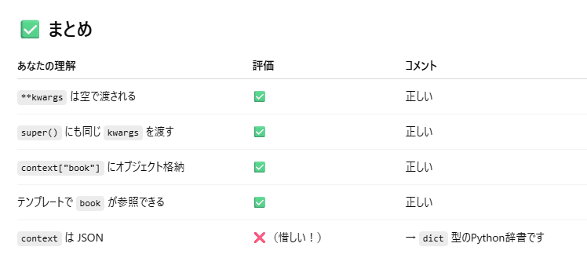
 | # Bookオブジェクトを"book"キー(辞書型)に登録 | - | OK
 | context["book"] = Book.objects.get(pk=self.kwargs["book_id"]) | URLに含まれる book_id を使って Book オブジェクトを取得し、それをテンプレートでも使えるように context["book"] に渡しています。 テンプレート側では、{{ book.title }} のように本の情報を表示できるようになります。 | OK
 | return context | ↑ | OK
 |  | - | OK
 | # override | - | OK
 | # form送信時にコールされる | ユーザー認証用の措置 | OK
 | def form_valid(self, form): | フォームがバリデーションを通過したときに呼ばれます。 | OK
 | # フォームのインスタンス内のuserにデータ追加 | - | OK
 | form.instance.user = self.request.user | 投稿者（ユーザー）情報はフォームに含まれていないため、ここで手動で form.instance.user に現在ログイン中のユーザーを設定します。 | OK
 |  | - | OK
 | return super().form_valid(form) | 最後に、親クラスの form_valid() を呼び出して、保存などの処理を行います。 | OK
 |  | - | OK
 | # override | - | OK
 | def get_success_url(self): | フォーム送信が成功した後、どこにリダイレクトするかを指定します。 | OK
 | return reverse("detail-book", kwargs={"pk": self.object.book.id}) | self.object は保存された Review オブジェクトなので、そこから .book.id を取り出し、対象の本の詳細ページ（detail-book）にリダイレクトしています。 | OK

 |  |  |  | パラメータ | 内容 | どこから来る？
 |  |  |  | **kwargs in get_context_data() | 親クラスや他のビュー処理で追加されたテンプレート用データ | get_context_data(foo=bar) のように明示的に渡された場合
 |  |  |  | self.kwargs | URLパターンから渡されたパラメータ | URLconfで <int:book_id> のように指定された部分

 |  |  |  | 変数名 | 内容
 |  |  |  | context | テンプレート描画時に使う変数を詰め込んだ辞書（formなどが含まれる）
 |  |  |  | 取得元 | super().get_context_data(**kwargs)（親クラス）
 |  |  |  | 目的 | テンプレートで {{ form }} や {{ book }} などの変数を使えるようにする

apps.py
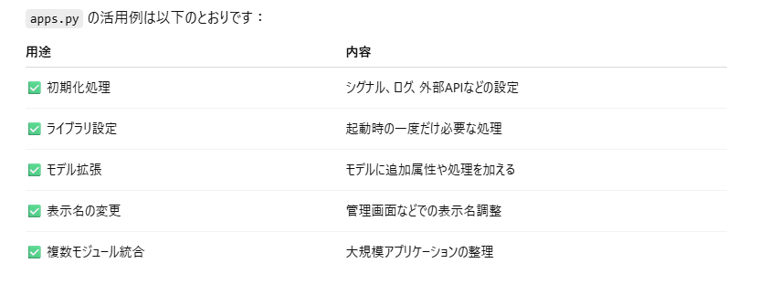
OK | from django.apps import AppConfig | Djangoのアプリ設定のための基本クラス AppConfig をインポートしています。 | OK
 |  | - | OK
 |  | - | OK
 | class BookConfig(AppConfig): | アプリケーションの設定クラスを定義しています。このクラス名は慣例として {アプリ名}Config にするのが推奨されています | OK
 | default_auto_field = 'django.db.models.BigAutoField' | モデルで主キー（idなど）を自動生成する際のフィールド型を指定しています。 'django.db.models.BigAutoField' は64ビット整数型の自動増分フィールドです。 これを設定しておくと、将来的にデータが多くなったときに AutoField（32ビット）では不足するリスクを避けられます。 | OK
 | name = 'book' | この設定クラスが対象とするアプリの名前を指定します。Djangoはこの名前でアプリを識別します。 | OK

apps.py
他の用途
✅ 1. アプリ起動時の初期化処理
もっともよく使われるのがこれです。
from django.apps import AppConfig
class BookConfig(AppConfig):
name = 'book'
def ready(self):
# アプリ起動時に signals.py をインポートして登録
import book.signals
ready() メソッドは Djangoがアプリケーションをロードした後に1度だけ呼ばれます。
signals.py のようなモジュールをここで読み込むことで、モデルのシグナル（post_save など）を登録できます。
✅ 2. 外部ライブラリの初期化や設定の読み込み
たとえば、アプリの起動時に外部のAPIクライアントやロガー、キャッシュシステムを初期化することもできます。
例：ログの初期化
import logging
class BookConfig(AppConfig):
name = 'book'
def ready(self):
logger = logging.getLogger(__name__)
logger.info("Book app is ready!")
✅ 3. モデルの動的な拡張
Djangoのモデルをランタイムで変更したいケース（あまり多くはないですが）にも、ready() を使います。
✅ 4. アプリ名の変更やラベルの指定
デフォルト以外のラベルや人間向けの名前を設定したい場合：
class BookConfig(AppConfig):
name = 'book'
label = 'my_book_app' # アプリ内部の識別子を変更
verbose_name = 'My Book Application' # 管理画面などに表示される名前
✅ 5. 複数のサブアプリを統合管理したい場合
大きなプロジェクトでは、book.authors や book.publishers のようにサブアプリに分けて管理することもあります。apps.py でそれらを統一的に扱えます。

models.py
OK | from django.db import models | Djangoのmodelsモジュールインポート | OK
 | from .consts import MAX_RATE | 評価最大値 | OK
 |  | - | OK
 |  | - | OK
 | # Create your models here. | - | OK
 | # 分類, 選択肢 | - | OK
 | CATEGORY = (("business", "ビジネス"), ("life", "生活"), ("other", "その他")) | 「カテゴリー」を選択肢として定義している部分 | OK
 |  | - | OK
 | # ?? | - | OK
 | RATE_CHOICES = [(x, str(x)) for x in range(0, MAX_RATE + 1)] | 評価値の定義 | OK
 |  | - | OK
 |  | - | OK
 | # 書籍の内容 | - | OK
 | class Book(models.Model): | Djangoの models.Model を継承して、Book というデータモデルを定義しています。 | OK
 | title = models.CharField(max_length=100) # タイトル | 書籍のタイトルを保存するフィールドです。最大100文字までの文字列を保存できます。 | OK
 | text = models.TextField() # 内容 | 書籍の内容を保存するためのフィールドで、長いテキストも保存可能です。 | OK
 | thumbnail = models.ImageField(null=True, blank=True) # 画像表示 | 書籍のサムネイル画像（表紙など）をアップロードできるフィールドです null=True：データベース上で空欄を許可 blank=True：フォーム入力時に空欄を許可 | OK
 | category = models.CharField(max_length=100, choices=CATEGORY) # カテゴリー | カテゴリー（ジャンル）を選択式で指定します。 CATEGORY はタプルなどで事前定義されているはずです（例：[('novel', '小説'), ('comic', '漫画')]） | OK
 | user = models.ForeignKey("auth.User", on_delete=models.CASCADE) | Django標準のUserモデルとの紐づけ
 |  | - | OK
 | # オブジェクトの文字列表現を返す特殊メソッド | - | OK
 | def __str__(self): | モデルのインスタンスを文字列で表現するときにタイトルを返します（管理画面などで使われる） | OK
 | return self.title | ↑ | OK
 |  | - | OK
 |  | - | OK
 | # レビュー内容 | - | OK
 | class Review(models.Model): | Reviewクラス | OK
Book
Review
1
0..*
User
1
0..*
1
0..*
 | book = models.ForeignKey(Book, on_delete=models.CASCADE) # Bookモデルの外部キー | 対象の書籍（Bookモデルへの外部キー） | OK
 | title = models.CharField(max_length=100) # タイトル | レビューのタイトル | OK
 | text = models.TextField() # 詳細 | レビューの本文 | OK
 | rate = models.IntegerField(choices=RATE_CHOICES) # 評価 | 評価（RATE_CHOICESで選択） | OK
 | user = models.ForeignKey("auth.User", on_delete=models.CASCADE) # 作成者 | Django標準のUserモデルとの紐づけ
 |  | - | OK
 | def __str__(self): | モデルのインスタンスを文字列で表現するときにタイトルを返します（管理画面などで使われる） | OK
 | return self.title | ↑ | OK

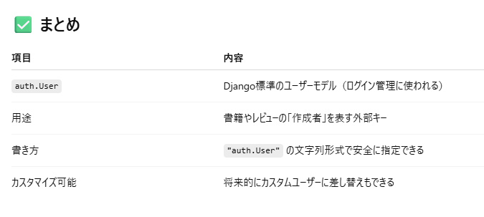
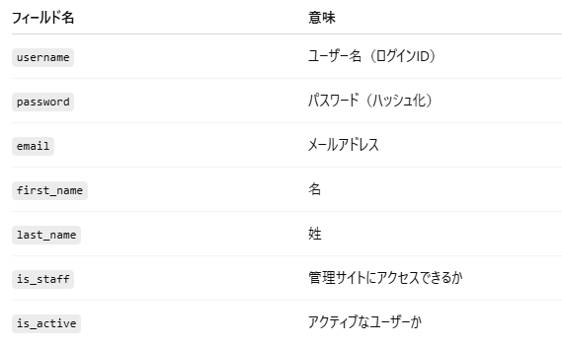
✅ auth.User とは？
django.contrib.auth.models.User というクラスです。
Djangoには、ユーザー認証機能（ログイン、ログアウト、パスワード管理など）を提供する auth アプリ が最初から組み込まれており、その中に User モデル も用意されています。
from django.contrib.auth.models import User
この User モデルは、ユーザー情報を管理するためのもので、たとえば以下のようなフィールドを持っています：
✅ なぜ "auth.User" と書いているの？
user = models.ForeignKey("auth.User", on_delete=models.CASCADE)
これは、文字列でアプリ名とモデル名を指定する方法で、Djangoではよく使われます。
"auth.User" という文字列は、django.contrib.auth.models.User を指します。
こう書くことで、モデルのインポート前でも参照が可能です（循環インポートの回避に便利）。
✅ カスタムユーザーモデルとの関係
実際のプロジェクトでは、標準の User モデルを使わずに、カスタムユーザーモデルを定義することもあります。その際も、文字列で書いておくと便利です。
例：
AUTH_USER_MODEL = "accounts.CustomUser"
と settings.py に書いた場合、
user = models.ForeignKey(settings.AUTH_USER_MODEL, on_delete=models.CASCADE)
のようにすると、カスタムユーザーにも対応できます。

